关系图
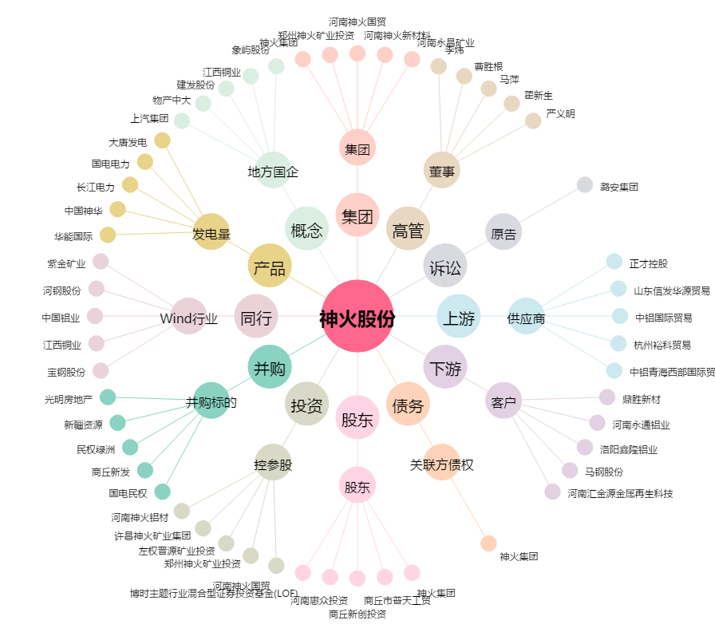
神火股份[000933.SZ] - 关系概览图

